Aufgabe
Aufgaben:
1.Geben Sie in E2 das aktuelle Tagesdatum ein!
(Funktion HEUTE(), damit Tabelle immer die aktuellen Gebühren berechnet!)
2. Formatieren Sie die Zelle so, daß der Inhalt lautet:
Konstanz, den (Tagesdatum)!
3. Berechnen Sie schrittweise die Überziehungsgebühr gem. Vorlage!
4. Schützen Sie die Tabelle so, daß lediglich die Eingabezellen (roter Rand) geändert werden können!
 |  |  | Hier gibt's noch mehr Excel
Mahnung der Stadtbücherei

 | Entleihdatum | 2007-09-10
 | Kostenlose Ausleihe: | 4 Wochen
 | Kostenlose Ausleihe in Tagen

 | Beginn der Gebührenpflicht:

 | Rückstand in Tagen
 | Rückstand in Wochen

 | Rückstand in Wochen (abgerundet)
 | Überziehungsgebühr pro Woche: | 2.00 €

 | Überziehungsgebühr:

Lösung
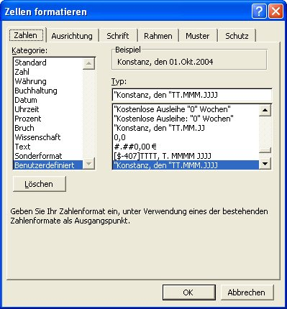
Mahnung der Stadtbücherei |  |  | 2008-01-11

 | Entleihdatum | 2007-09-10
 | Kostenlose Ausleihe: | 4 Wochen
 | Kostenlose Ausleihe in Tagen |  | 28 Tage

 | Beginn der Gebührenpflicht: |  | 2007-10-08

 | Rückstand in Tagen |  | 95 Tage
 | Rückstand in Wochen |  | 13.57143 Wochen

 | Rückstand in Wochen (abgerundet) |  | abgerundet:13 Wochen
 | Überziehungsgebühr pro Woche: | 2.00 €

 | Überziehungsgebühr: |  | 26.00 €

Aufgaben:
1.Geben Sie in E2 das aktuelle Tagesdatum ein!
(Funktion HEUTE(), damit Tabelle immer die aktuellen Gebühren berechnet!)
Achtung: Obwohl die Funktion "Heute()" keine Argumente hat, müssen Sie die Argumentklammern (Klammer auf, Klammer zu) stets mit angeben.
2. Formatieren Sie die Zelle so, daß der Inhalt lautet:
Konstanz, den (Tagesdatum)!
s. Screenshot Zahlenformat
3. Berechnen Sie schrittweise die Überziehungsgebühr gem. Vorlage!
Achtung: Sie müssen die kostenlose Ausleihe (4 Wochen) in Tage umrechnen, um den Beginn der Gebührenpflicht berechnen zu können. (Die Einheit ist 1 Tag!!!!!)
Widerstehen Sie der Versuchung, die simple Rechnung (7*4) im Kopf durchzuführen und das Ergebnis direkt in die Zelle E6 zu schreiben. (Todsünde!) Benutzen Sie eine Formel!
Den Rückstand in Wochen (abgerundet) müssen Sie wirklich per Formel abrunden, es nützt nichts, wenn Sie lediglich die angezeigten Nachkommastellen zu Null reduzieren! EXCEL würde trotzdem mit dem exakten Wert rechnen.
4. Schützen Sie die Tabelle so, daß lediglich die Eingabezellen (roter Rand) geändert werden können!
Markieren Sie die Zellen D4;D5;D14. (Mehrfachmarkierung)
Wählen Sie Register START, Gruppe FORMAT - ZELLEN - SCHUTZ und deaktivieren Sie das Kontrollkästchen "Gesperrt".
Wählen Sie anschließend START, Gruppe FORMAT - ZELLEN - SCHUTZ BLATT SCHÜTZEN. Verzichten Sie auf ein Kennwort.
Tipp: Betätigen Sie die Tab-Taste, es werden jetzt nur noch die nicht gesperrten Zellen angesprungen.

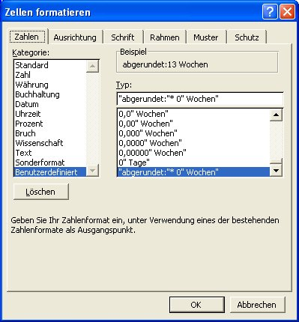

Tipp
Mahnung der Stadtbücherei |  |  | 2008-01-11

 | Entleihdatum | 2007-09-10
 | Kostenlose Ausleihe: | 4 Wochen
 | Kostenlose Ausleihe in Tagen |  | 28 Tage

 | Beginn der Gebührenpflicht: |  | 2007-10-08

 | Rückstand in Tagen |  | 95 Tage
 | Rückstand in Wochen |  | 13.57143 Wochen

 | Rückstand in Wochen (abgerundet) |  | abgerundet:13 Wochen
 | Überziehungsgebühr pro Woche: | 2.00 €

 | Überziehungsgebühr: |  | 26.00 €

Tipp:
Markieren Sie das Ergebnis in E16 und lassen sich die Spuren zum Vorgänger anzeigen.
Register FORMELN - FORMELÜBERWACHUNG - SPUR ZUM VORGÄNGER sooft drücken, bis die blaue Grafik komplett ist.
Wenn eine der rot umrandeten Zellen keinen Pfeil aufweist, stimmt was in der Logik Ihrer Berechnung nicht.
